Накладная-№3
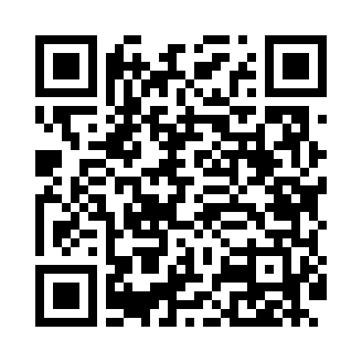
Номер товарно-транспортной накладной: |  |  | Торговый представитель: Amriyev Muhammad
Поставщик: Toshkent falcon fly 2 |  |  | Телефон торгового представителя: +998972880505
Дата отгрузки: 04.12.2025 |  |  | Контрагент: 0071
Дата консигнации: |  |  | Адрес:
Доставщик: |  |  | Телефон:
Телефон доставщика:
Время заказа: 04.12.2025 12:30:34
№ | Штрих-код | Название товаров (работ,услуг) | Количество | Количество в кейсе | Цена | Сумма
 |  |  | 110 |  |  | 240
1 | 6905621392418 | Ложка Вилка DB-92-41 | 20 | 20 шт. | 3 | 60
2 | 6905621392401 | Ложка Вилка DB-92-40 | 20 | 20 шт. | 2 | 40
3 | 6988321595662 | Вилка 815-3 DB-3-108 | 20 | 20 шт. | 1.80 | 36
4 | 6911072790703 | Ложка DB-3-116 | 20 | 20 шт. | 2.80 | 56
5 | 2110000715380 | Чайный сарик DB-7-38 | 30 | 30 шт. | 1.60 | 48
Итого: 240$|->UZS: 3,000,000.00

